전환수 비교
1. 내부 게시판 링크별 비교

old |  |  |  |  | new
월 | 클릭수 | 전환수 | 전환율 |  | 월 | 클릭수 | 전환수 | 전환율
1월 | 8 | 1 | 13% |  | 1월 | - | - | -
2월 | 7 | 1 | 14% |  | 2월 | - | - | -
3월 | 8 | 1 | 13% |  | 3월 | - | - | -
4월 | 21 | 0 | 0% |  | 4월 | - | - | -
5월 | 31 | 3 | 10% |  | 5월 | - | - | -
6월 | 16 | 0 | 0% |  | 6월 | 329 | 4 | 1.2%

항목 | 5월 | 6월 | 성장률
클릭수 | 31 | 329 | 961%

전월 대비 클릭수 16 > 306 으로 887% 성장
*클릭수 : 게시글 조회수가 아닌, CTA 버튼 클릭 수

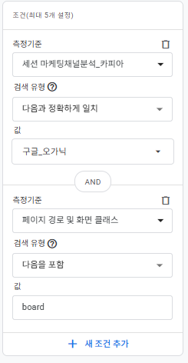
2. 구글 GA 트래픽 기반 비교
(링크) https://analytics.google.com/analytics/web/#/a285322186p406872876/reports/explorer?params=_u..nav%3Dmaui%26_u.comparisonOption%3Ddisabled%26_u.date00%3D20260101%26_u.date01%3D20260630%26_r.explorerCard..seldim%3D%5B%22month%22%5D%26_r..dataFilters%3D%5B%7B%22type%22:1,%22fieldName%22:%22sessionCustomChannelGroupingSlot01%22,%22evaluationType%22:1,%22expressionList%22:%5B%22%EA%B5%AC%EA%B8%80_%EC%98%A4%EA%B0%80%EB%8B%89%22%5D,%22complement%22:false,%22isCaseSensitive%22:true,%22expression%22:%22%22%7D,%7B%22type%22:1,%22fieldName%22:%22unifiedPagePathScreen%22,%22evaluationType%22:3,%22expressionList%22:%5B%22board%22%5D,%22complement%22:false,%22isCaseSensitive%22:true,%22expression%22:%22%22%7D%5D%26_r.explorerCard..startRow%3D0%26_r.copa-filter-builder..filter-to-edit%3D%5B%7B%22type%22:1,%22fieldName%22:%22sessionCustomChannelGroupingSlot01%22,%22evaluationType%22:1,%22expressionList%22:%5B%22%EA%B5%AC%EA%B8%80_%EC%98%A4%EA%B0%80%EB%8B%89%22%5D,%22complement%22:false,%22isCaseSensitive%22:true,%22expression%22:%22%22%7D%5D&ruid=6DF39E70-0E1D-430B-AF95-6CEEB463E9CA&collectionId=12340981133&r=12462593684 | .
구글 오가닉 > BOARD 수집 필터링

트래픽 | 사용자 | 클릭수 | 전환수 | 클릭율 | 전환율
1월 | 700 | 8 | 1 | 1.1% | 12.5%
2월 | 499 | 7 | 1 | 1.4% | 14.3%
3월 | 429 | 8 | 1 | 1.9% | 12.5%
4월 | 451 | 21 | 0 | 4.7% | 0.0%
5월 | 429 | 31 | 3 | 7.2% | 9.7%
6월 | 510 | 16 | 4 | 3.1% | 25.0%

